表紙
容量市場システムマニュアル
容量オークション参加資格情報管理
別冊
第2版

001
＜容量オークション参加資格情報管理＞

■容量オークション参加資格一覧画面 | ■容量オークション参加資格一覧画面_項目説明
 |  | 項目No | 項目名 | 必須／ 任意 | 桁数 | 入力方法 | 表示・入力内容
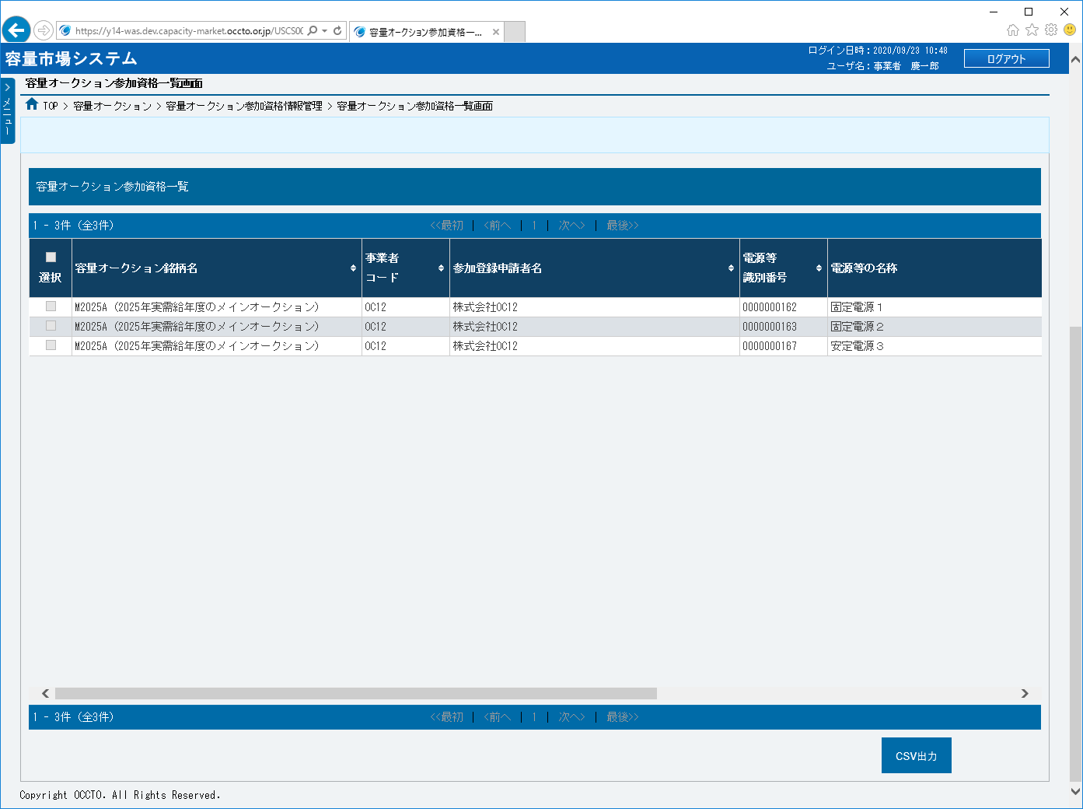
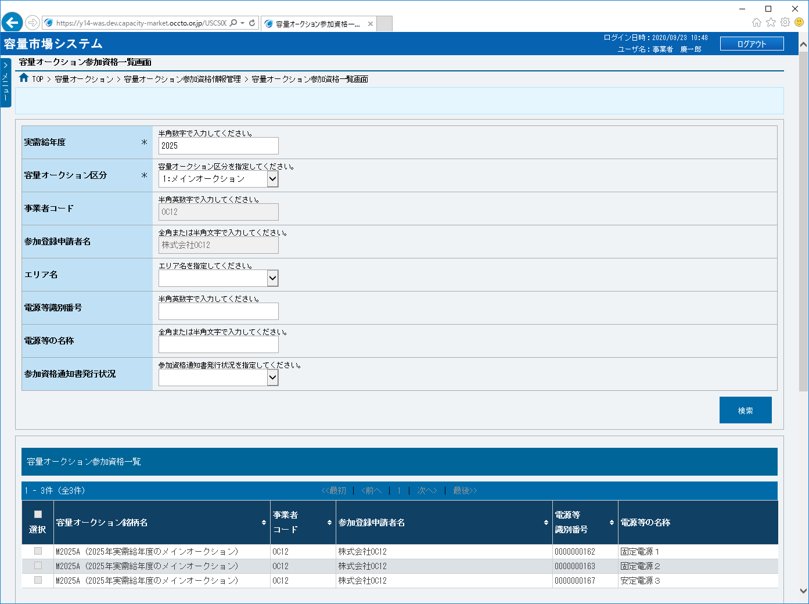
 |  | 検索条件

 |  | ① | 実需給年度 | 必須 | 4 | 手入力 | 容量オークション参加資格情報を照会する場合、検索対象の実需給年度を入力してください。

 |  | ② | 容量オークション区分 | 必須 | － | リスト選択 | 容量オークション参加資格情報を照会する場合、検索対象の容量オークション区分を選択してください。
①
 |  | ③ | 事業者コード | 任意 | － | 表示 | 検索対象の事業者コードが表示されます。
②
③
 |  | ④ | 参加登録申請者名 | 任意 | － | 表示 | 検索対象の参加登録申請者名が表示されます。

④
 |  | ⑤ | エリア名 | 任意 | － | リスト選択 | 容量オークション参加資格情報を照会する場合、検索対象のエリア名を選択してください。

⑤
 |  | ⑥ | 電源等識別番号 | 任意 | 10 | 手入力 | 容量オークション参加資格情報を照会する場合、検索対象の電源等識別番号を入力してください。

⑥
 |  | ⑦ | 電源等の名称 | 任意 | 50 | 手入力 | 容量オークション参加資格情報を照会する場合、検索対象の電源等の名称を入力してください。

⑦
 |  | ⑧ | 参加資格通知書発行状況 | 任意 | － | リスト選択 | 容量オークション参加資格情報を照会する場合、検索対象の参加資格通知書発行状況を選択してください。
⑧
⑨
 |  | ⑨ | 検索 | － | － | ボタン押下 | 容量オークション参加資格情報を照会する場合、クリックしてください。

 |  | 容量オークション参加資格一覧（検索結果）

⑪
 |  | ⑩ | データ件数（上部） | － | － | 表示 | 検索結果・表示内容に応じて現在表示中のデータ件数（n-m件目）、データ全件数を表示します。
⑩
⑭
⑮
⑯
⑰
⑱
⑫
 |  | ⑪ | ページ遷移（上部） | － | － | リンク | 検索結果・表示内容に応じてページ遷移のリンクを表示します。 ページを遷移する場合、クリックしてください。

⑬
 |  | ⑫ | 全選択 | － | － | チェック ボックス | 容量オークション参加資格情報の検索結果を全選択する場合、チェックを入れてください。

 |  | ⑬ | 選択 | － | － | チェック ボックス | 容量オークション参加資格情報の検索結果を個別選択する場合、チェックを入れてください。

 |  | ⑭ | 容量オークション銘柄名 | － | － | 表示 | 検索条件に該当した容量オークション参加資格情報の容量オークション銘柄名が表示されます。

 |  | ⑮ | 事業者コード | － | － | 表示 | 検索条件に該当した容量オークション参加資格情報の事業者コードが表示されます。

 |  | ⑯ | 参加登録申請者名 | － | － | 表示 | 検索条件に該当した容量オークション参加資格情報の参加登録申請者名が表示されます。

 |  | ⑰ | 電源等識別番号 | － | － | 表示 | 検索条件に該当した容量オークション参加資格情報の電源等識別番号が表示されます。

 |  | ⑱ | 電源等の名称 | － | － | 表示 | 検索条件に該当した容量オークション参加資格情報の電源等の名称が表示されます。

 |  | ⑲ | エリア名 | － | － | 表示 | 検索条件に該当した容量オークション参加資格情報のエリア名が表示されます。

 |  | ⑳ | 応札上限容量[kW] | － | － | 表示 | 検索条件に該当した容量オークション参加資格情報の応札上限容量が表示されます。

 |  | ㉑ | 参入ペナルティの有無 | － | － | 表示 | 検索条件に該当した容量オークション参加資格情報の参入ペナルティの有無が表示されます。

 |  | ㉒ | 参加資格通知書発行状況 | － | － | 表示 | 検索条件に該当した容量オークション参加資格情報の参加資格通知書発行状況が表示されます。

 |  | ㉓ | 参加資格通知書 | － | － | リンク | 参加資格通知書発行状況が「発行済」になっている場合、参加資格通知書が表示されます。 参加資格通知書を確認する場合、対象ファイルをクリックしてください。
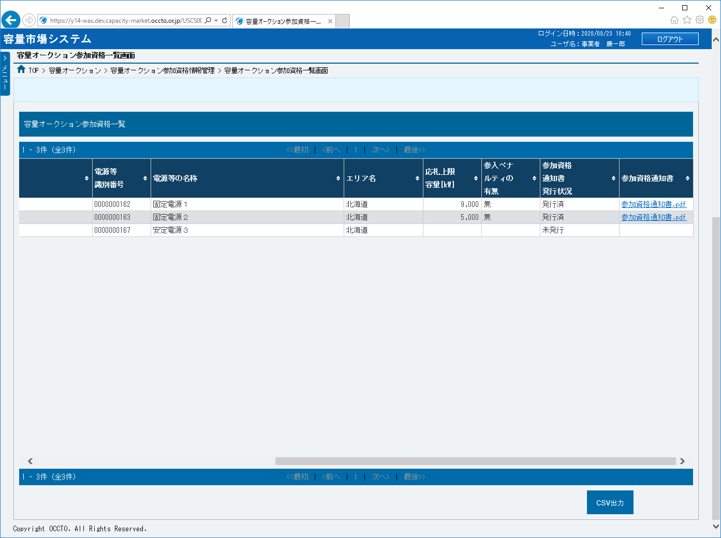

 |  | ㉔ | データ件数（下部） | － | － | 表示 | 検索結果・表示内容に応じて現在表示中のデータ件数（n-m件目）、データ全件数を表示します。

 |  | ㉕ | ページ遷移（下部） | － | － | リンク | 検索結果・表示内容に応じてページ遷移のリンクを表示します。 ページを遷移する場合、クリックしてください。

 |  | ㉖ | CSV出力 | － | － | ボタン押下 | 容量オークション参加資格一覧をダウンロードする場合、クリックしてください。

⑲
⑳
㉑
㉒
㉓

㉔
㉖
㉕

